RawData
시행년도 | 시행사 구분 | 권역구 구분
2025 | 신분당 | 강남구

순번 | 조사측선명 | 손상구분번호 | 침하(mm) | 균열 | 습윤 | 노후도(년) | 지반침하 발생 등의 이력(1년 이내) | 침하 | 균열 | 습윤 | 노후도 | 보수보강이력 | 평가점수 | 평가등급 | 조사자 의견 | 인접지번주소(도로명주소) | 조사 위치도 | 부가정보 1 | 부가정보 2
1 | 강남대로 | 25-강남구-1 | 양호 | 종균열 | 양호 | 2 | - | 0 | 1 | 0 | 0 | 0 | 1 | 일반 |  |  | 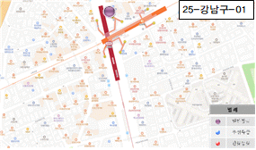 | 우리은행 앞 도로 (강남대로)
2 | 강남대로 | 25-강남구-2 | 양호 | - | 양호 | 2 | - | 0 | 0 | 0 | 0 | 0 | 0 | 일반 | 5cm미만 침하 |  | 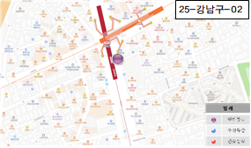 | 신사역 환기구 앞 도로 (강남대로)
3 | 강남대로 | 25-강남구-3 | 양호 | 거북등 | 양호 | 2 | - | 0 | 3 | 0 | 0 | 0 | 3 | 일반 |  |  | 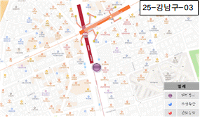 | 청기와타운 앞 도로 (강남대로)
4 | 강남대로 | 25-강남구-4 | 양호 | 거북등 | 양호 | 2 | - | 0 | 3 | 0 | 0 | 0 | 3 | 일반 |  |  | 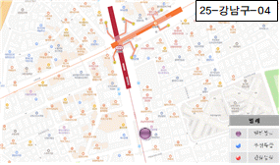 | NHN벅스 앞 도로 (강남대로)
5 | 강남대로 | 25-강남구-5 | 양호 | 거북등 | 양호 | 2 | - | 0 | 3 | 0 | 0 | 0 | 3 | 일반 |  |  | 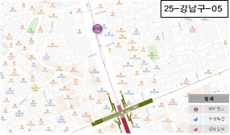 | 성현빌딩 앞 도로 (강남대로)
6 | 강남대로 | 25-강남구-6 | 양호 | 거북등 | 양호 | 2 | - | 0 | 3 | 0 | 0 | 0 | 3 | 일반 |  |  | 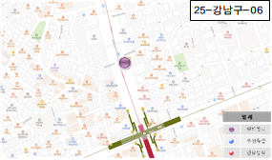 | CU편의점 앞 도로 (강남대로)
7 | 강남대로 | 25-강남구-7 | 양호 | 거북등 | 양호 | 2 | - | 0 | 3 | 0 | 0 | 0 | 3 | 일반 |  |  | 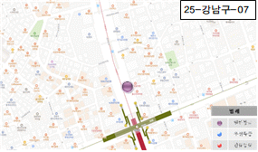 | 국제미디 논현점 앞 도로 (강남대로)
8 | 강남대로 | 25-강남구-8 | 양호 | 거북등 | 양호 | 2 | - | 0 | 3 | 0 | 0 | 0 | 3 | 일반 |  |  | 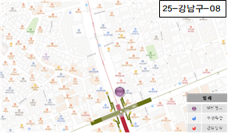 | 논현역#9번출구 앞 도로 (강남대로)
9 | 강남대로 | 25-강남구-9 | 양호 | - | 양호 | 2 | - | 0 | 0 | 0 | 0 | 0 | 0 | 일반 | 5cm미만 침하 |  | 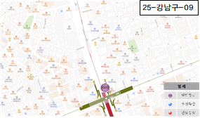 | 논현역#9번출구 앞 도로 (강남대로)
10 | 강남대로 | 25-강남구-10 | 양호 | 거북등 | 양호 | 2 | - | 0 | 3 | 0 | 0 | 0 | 3 | 일반 |  |  | 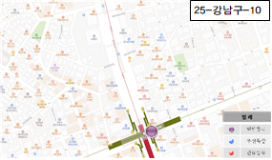 | 논현역 교차로 도로 (강남대로)
11 | 강남대로 | 25-강남구-11 | 양호 | 거북등 | 양호 | 2 | - | 0 | 3 | 0 | 0 | 0 | 3 | 일반 |  |  | 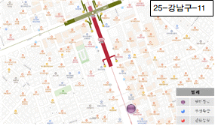 | 할리스커피 앞 도로 (강남대로)
12 | 강남대로 | 25-강남구-12 | 양호 | 거북등 | 양호 | 2 | - | 0 | 3 | 0 | 0 | 0 | 3 | 일반 |  |  | 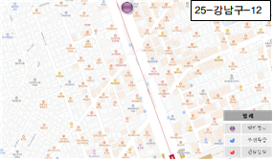 | 한국금거래소 강남논현점 앞 도로 (강남대로)
13 | 강남대로 | 25-강남구-13 | 양호 | 거북등 | 양호 | 2 | - | 0 | 3 | 0 | 0 | 0 | 3 | 일반 |  |  | 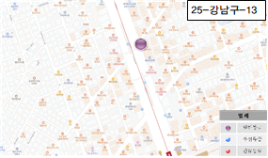 | 아웃백 앞 도로 (강남대로)
14 | 강남대로 | 25-강남구-14 | 양호 | - | 양호 | 2 | - | 0 | 0 | 0 | 0 | 0 | 0 | 일반 | 5cm미만 침하 |  | 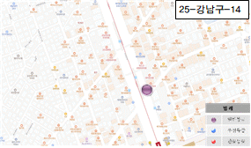 | 나나성형 외과의원 앞 도로 (강남대로)
15 | 강남대로 | 25-강남구-15 | 양호 | 종균열 | 양호 | 2 | - | 0 | 1 | 0 | 0 | 0 | 1 | 일반 |  |  | 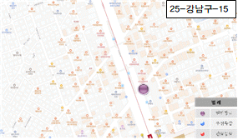 | 나나성형 외과의원 앞 횡단도로 (강남대로)
16 | 강남대로 | 25-강남구-16 | 양호 | 종균열 | 양호 | 2 | - | 0 | 1 | 0 | 0 | 0 | 1 | 일반 |  |  | 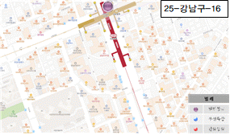 | 신논현역#3번출 앞 도로 (강남대로)
17 | 강남대로 | 25-강남구-17 | 양호 | 거북등 | 양호 | 2 | - | 0 | 3 | 0 | 0 | 0 | 3 | 일반 |  |  | 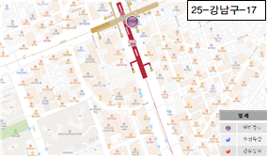 | 아디다스 앞 도로 (강남대로)
18 | 강남대로 | 25-강남구-18 | 양호 | 거북등 | 양호 | 2 | - | 0 | 3 | 0 | 0 | 0 | 3 | 일반 | 5cm미만 침하 |  | 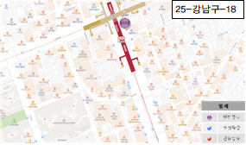 | 신논현역 #5번출구 앞 도로 (강남대로)
19 | 강남대로 | 25-강남구-19 | 양호 | 거북등 | 양호 | 2 | - | 0 | 3 | 0 | 0 | 0 | 3 | 일반 |  |  | 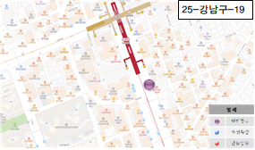 | 뮤즈의원 강남점 앞 도로 (강남대로)
20 | 강남대로 | 25-강남구-20 | 양호 | 종균열 | 양호 | 2 | - | 0 | 1 | 0 | 0 | 0 | 1 | 일반 |  |  | 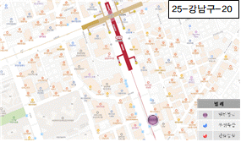 | 커피빈 앞 도로 (강남대로)
21 | 강남대로 | 25-강남구-21 | 양호 | - | 양호 | 2 | - | 0 | 0 | 0 | 0 | 0 | 0 | 일반 | 5cm미만 침하 |  | 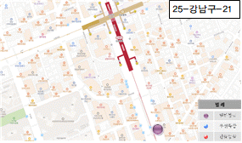 | CGV 앞 횡단보도 (강남대로)
22 | 강남대로 | 25-강남구-22 | 양호 | - | 양호 | 2 | - | 0 | 0 | 0 | 0 | 0 | 0 | 일반 | 5cm미만 침하 |  | 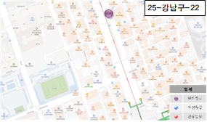 | 강남e스퀘어 앞 도로 (강남대로)
23 | 강남대로 | 25-강남구-23 | 양호 | 거북등 | 양호 | 2 | - | 0 | 3 | 0 | 0 | 0 | 3 | 일반 |  |  | 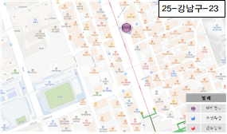 | ABC마트 앞 도로 (강남대로)
24 | 강남대로 | 25-강남구-24 | 양호 | 거북등 | 양호 | 2 | - | 0 | 3 | 0 | 0 | 0 | 3 | 일반 |  |  | 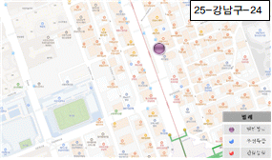 | 진우빌딩 앞 도로 (강남대로)
25 | 강남대로 | 25-강남구-25 | 양호 | 거북등 | 양호 | 2 | - | 0 | 3 | 0 | 0 | 0 | 3 | 일반 |  |  | 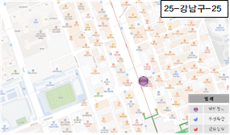 | 뉴발란스 앞 도로 (강남대로)
26 | 강남대로 | 25-강남구-26 | 양호 | 거북등 | 양호 | 2 | - | 0 | 3 | 0 | 0 | 0 | 3 | 일반 |  |  | 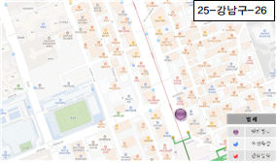 | 디자인스킨 앞 도로 (강남대로)
27 | 강남대로 | 25-강남구-27 | 양호 | 거북등 | 양호 | 2 | - | 0 | 3 | 0 | 0 | 0 | 3 | 일반 |  |  | 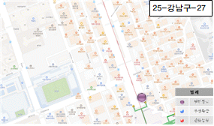 | SC제일은행 앞 도로 (강남대로)

